registroDefectos
Fecha | No. Defecto encontrado | Tipo de Defecto encontrado | Fase en la que se produjo | Fase en la que se removió | Tiempo invertido en corrección (min) | Referencia de otro defecto

2022-10-29 | 100 | Entorno | Planeación | Desarrollo | 20 | el diseño se cambia de modales a las alertas de sweet aler, para mejorar el entorno y el codigo
2022-10-30 | 40 | Asignacion | Desarrollo | Desarrollo | 21 | se declara de manera erronea el id del boton "quiero irme", ya que se sigue llamando con el id del boton "jugar"
2022-10-31 | 100 | Entorno | Desarrollo | Desarrollo | 30 | no cogia el responsive de la plantilla
2022-11-01 | 80 | Funciones | Desarrollo | Desarrollo | 30 | la funcion de "quiero irme" con la alerta de datos finales se mostraba en pocos segundos y volvia a iniciar el juego sin poder ver bien los resultados pero se pudo corregir
2022-11-02 | 20 | Sintaxis | Desarrollo | Compilacion | 30 | se habian escrito de manera incorrecta las alertas, se habia utilizado comillas acostadas en vez de simples
2022-11-03 | 80/100 | Funciones y Entorno | Compilación |  |  | se encuentra el error de que en el juego de inicio al darle al boton "jugar" el juego muestra la alerta del resultado por mini segundos y carga de nuevo el juego llevandolo a la vista de inicio
TOTAL | 5 |  |  |  | 131

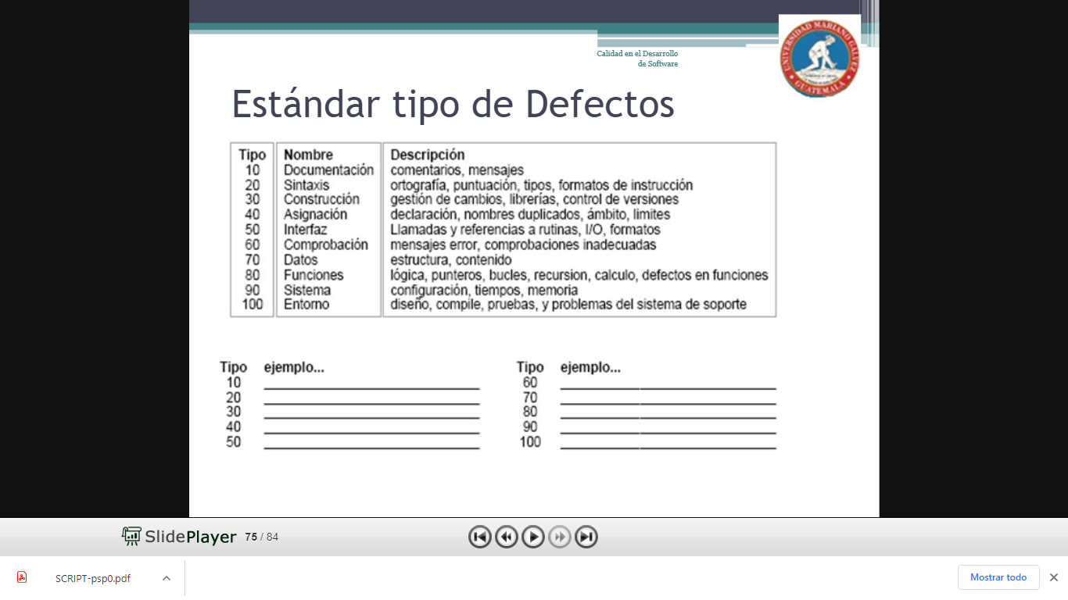

10 | documentación | 60 | chequeo
20 | sintaxis | 70 | datos
30 | construir | 80 | función
40 | asignación | 90 | sistema
50 | interface | 100 | entorno

CONCLUSIONES
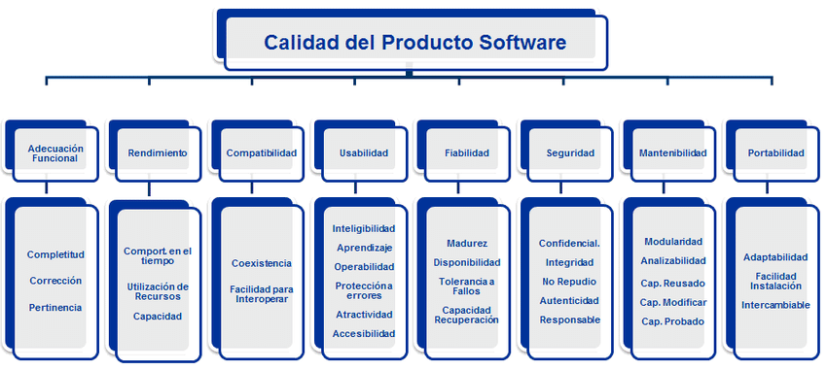
PRODUCTO ISO/IEC 25010
1 | Los requisitos planteados son claros y se logra hacer una analisis integro
2 | Es portable pues se puede ejecutar en cualquier equipo (con git page)
3 | tiene compatibilidad con todos los navegadores
4 | se utlizan diferentes recursos para el juego
5 | el resultado se muestra de manera confidencial
6 | el rendimiento del juego llega ser increible
7 | el juego es simple y facil de modificar

PRODUCTO ISO/IEC 250020
 | en la planeacion del proyecto se crean los documentos adecuados y se plantean los requisitos
 | se hace una "estimacion " del tiempo y de las actividades
 | se hace la estrura algoritmica y se configura a que la funcionalidad sea la necesaria
 | se cumplen los requisitos plateados con el seguimiento de los 4 tipos de calidades

APLICACIÓN PSP
Al realizar la planificacion hubo desfalcos por parte del analista al ver el tiempo requerido y de que algunas actividades tomaban mas tiempo propuesto, sin embargo se puedo cumplir con el producto solicitado y tambien se cumplieron los requisitos planteados, en el desarrollo hubo problemas simples de escritura y para esto se acudio a otro desarrollador que aconsejo y se puedo visualizar esos errores que habian, despues de cambiar la codificacion y plantear el proyecto fielmente a las calidades. Se entrega el producto final el 9 de noviembre, se presenta con la documentacion solicitada y creada desde el inicio del proyecto mas la informacion adicional requerida por parte del cliente, la ing. Tatiana Cabrera, en este caso un pdf con la explicacion del proceso del proyecto, git page, repositorio en git hub y carpeta comprimida del proyecto en el portafolio aprendiz

